start
START

README
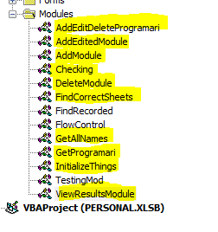
Pentru a utiliza aplicatia in mod corepunzator va trebui sa modificam path-ul de citire a fisierelor in functie de fiecare PC in parte
1.Vom introduce intai pe Command box modul de Developer
FILE->OPTIONS->CUSTOMOIZE THE RIBBON->MAIN TABS->CHECK PE DEVELOPER TAB
2.Vom avea acum accesul de a intra in Visual Basic pentru a modifica acea parte din cod
DEVELOPER->VISUAL BASIC sau ALT+F11 SHORTCUT
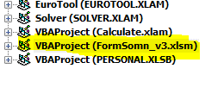
3. Odata deschis, in coltul din stanga vor aperea ce proiecte sunt disponibile(exceluri deschise). Trebuie sa gasim proiectul aplicatiei: FormSOmn_v3.xlsm
START

4. In momentul in care vom apasa expand (plusul din stanga) vom avea 3 foldere ca in poza de mai jos

5. Aici va trebui sa selectam folderul de Modules si vor apearea o serie de module
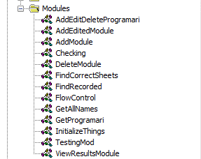

6. Acuma va trebui sa modificam pentru fiecare modul path-ul, deoarece VBA (spre deosebire de Python de ex) nu ofera posibilitatea de definire de unele constante decat sub forma unei proceduri
7 Astfel va trebui sa dam click pe fiecare modul si sa cautam urmatoarea sintaxa:
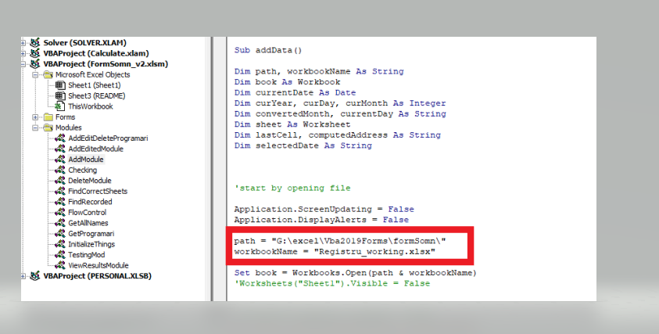

8. De exemplu, aici suntem pe modulul numit AddModule in care am gasit sintaxa de mai sus
9. Va trebui (CONSIDERAND CA CELE DOUA EXCELURI DE DATE, REGISTRU SI PROGRAMARI SE AFLA IN ACELASI FOLDER) sa ne punem path-ul in care avem stocat acest excel
10. Atentie, sa fie sub forma de String -> "PATH_CALCULATOR_EXCEL"
11. Pentru a prelua usor path-ul si a nu gresi, ne vom duce si vom copia path-ul in felul urmator:
<> click pe bara de access unde aveti adresa folderului; Ea se va selecta automat si apoi doar utilizati copy paste pentru a schimba valoarea variabilei path. NU UITATI SA PUNETI \ DE LA FINAL-> se va putea continua astfel path-ul cu tot cu numele fisierului

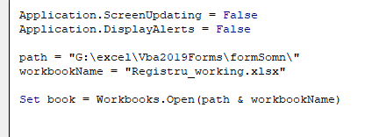

Stergeti numele path-ului vechi

Dati doar Paste aici la noua locatie (eu am dat Paste la aceiasi locatie, sa nu va incurcati din acest aspect)

12. De asemenea daca vor fi alte nume de fisiere vor trebui modificate si ele (VARIABILA workbookName), dar sa fiti atenti sa le puneti corespunzator
13.Va trebui sa cautati insa in toate modulele si toate procedurile modulului (pana la sfarsitul fisierului) si sa schimbati acest path; Pentru usurinta , mai jos sunt modulele unde va trebui sa faceti schimbarile

